1-1
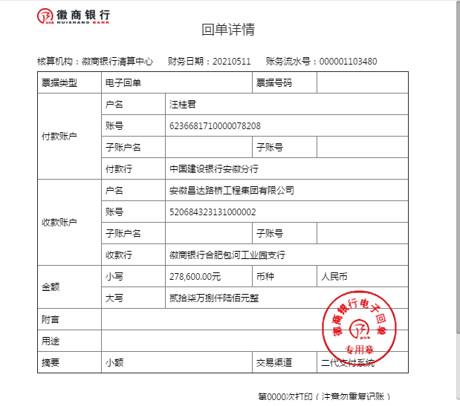
工程款支付证书
工程名称 |  | 歙县2021年森村璜田片农村公路危桥加固改造工程 |  |  |  |  | 建设单位 |  |  |  |  |  |  | ERP编号 |  | 13731 | 档案编号
合同金额 |  | 1,785,053.18 |  |  | 中标时间 | 2021.4.25 | 已提供工程资料 |  |  |  |  |  |  | 保存地址 |  | 合肥 | 责任单位 |  | 东部大区
决算金额 |  |  |  |  | 决算时间 |  | 项目部印章 |  | 无 |  |  |  |  | 施工人 |  | 东部大区施迎东18756595977 | 区域责任人 | 施迎东 | 省办负责人 | 施迎东
序号 | 经营填写 |  |  |  |  | 工程填写 | 经营填写 |  |  | 财务填写 |  | 经营、工程、质安填写 |  | 区域负责人 |  | 申请部门填写财务核对 |  |  | 本次支付 金额 | 剩余款项
 | 到款情况 |  |  |  |  |  | 暂列金 |  |  | 代缴税金 |  | 其他扣款 |  | 预留款 |  | 成本票
 | 日期 | 工程款金额 | 周转金金额 | 到款银行 | 到款账户 | 完成进度 | 比例 | 金额 | 备注 | 金额 | 备注 | 金额 | 备注 | 金额 | 备注 | 供货单位 | 合同额 | 成本票额
1 | 2021-02-03 |  | 278600.00 | 徽行包河工业园支行 | 5206 7432 3131 0000 02 |  |  |  |  |  |  |  | 转账费下次扣 |  |  | 农民工工资保证金 |  |  | 100,000.00 | 已付
 |  |  |  |  |  |  |  |  |  |  |  |  |  |  |  | 黄山市公共资源交易中心歙县分中心-履约保证金 开户行：安徽歙县农村商业银行新区支行 账号：2000 0302 0249 1030 0000 018 |  |  | 178,600.00

合计 |  | 0 | 278600.00 |  |  |  | - | 0.00 |  | 0.00 |  | 0.00 | - | 0.00 | - | - |  |  | 278,600.00 | 0.00
本次结算、支付明细 |  | 应支付金额 |  |  | 178600.00 |  | 本次支付金额 |  |  |  |  |  | 小写 | 178,600.00
 |  | 已支付金额 |  |  | 0.00 |  |  |  |  |  |  |  | 大写 | RMB178600

1-2
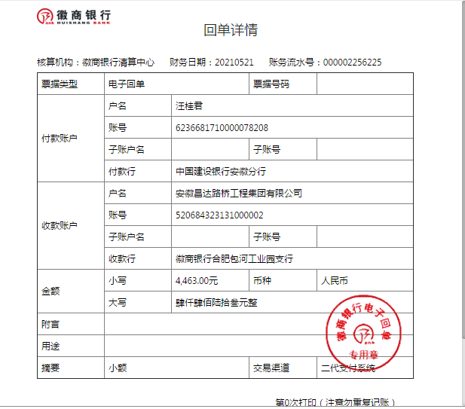
工程款支付证书
工程名称 |  | 歙县2021年森村璜田片农村公路危桥加固改造工程 |  |  |  |  | 建设单位 |  |  |  |  |  |  | ERP编号 |  | 13731 | 档案编号
合同金额 |  | 1,785,053.18 |  |  | 中标时间 | 2021.4.25 | 已提供工程资料 |  |  |  |  |  |  | 保存地址 |  | 合肥 | 责任单位 |  | 东部大区
决算金额 |  |  |  |  | 决算时间 |  | 项目部印章 |  | 无 |  |  |  |  | 施工人 |  | 东部大区施迎东18756595977 | 区域责任人 | 施迎东 | 省办负责人 | 施迎东
序号 | 经营填写 |  |  |  |  | 工程填写 | 经营填写 |  |  | 财务填写 |  | 经营、工程、质安填写 |  | 区域负责人 |  | 申请部门填写财务核对 |  |  | 本次支付 金额 | 剩余款项
 | 到款情况 |  |  |  |  |  | 暂列金 |  |  | 代缴税金 |  | 其他扣款 |  | 预留款 |  | 成本票
 | 日期 | 工程款金额 | 周转金金额 | 到款银行 | 到款账户 | 完成进度 | 比例 | 金额 | 备注 | 金额 | 备注 | 金额 | 备注 | 金额 | 备注 | 供货单位 | 合同额 | 成本票额
1 | 2021-02-03 |  | 278600.00 | 徽行包河工业园支行 | 5206 7432 3131 0000 02 |  |  |  |  |  |  |  | 转账费下次扣 |  |  | 农民工工资保证金 |  |  | 100,000.00 | 已付
 |  |  |  |  |  |  |  |  |  |  |  |  |  |  |  | 黄山市公共资源交易中心歙县分中心-履约保证金 开户行：安徽歙县农村商业银行新区支行 账号：2000 0302 0249 1030 0000 018 |  |  | 178,600.00
2 | 2021-05-21 |  | 4463.00 | 徽行包河工业园支行 | 5206 7432 3131 0000 02 |  |  |  |  |  |  |  | 转账费下次扣 |  |  | 新华人寿保险股份有限公司黄山中心支公司-一切险 开户行：工行黄山荷花池支行 账号：1310 0913 2902 4900 137 |  |  | 4,463.00

合计 |  | 0 | 283063.00 |  |  |  | - | 0.00 |  | 0.00 |  | 0.00 | - | 0.00 | - | - |  |  | 283,063.00 | 0.00
本次结算、支付明细 |  | 应支付金额 |  |  | 4463.00 |  | 本次支付金额 |  |  |  |  |  | 小写 | 4,463.00
 |  | 已支付金额 |  |  | 0.00 |  |  |  |  |  |  |  | 大写 | RMB4463

1-3
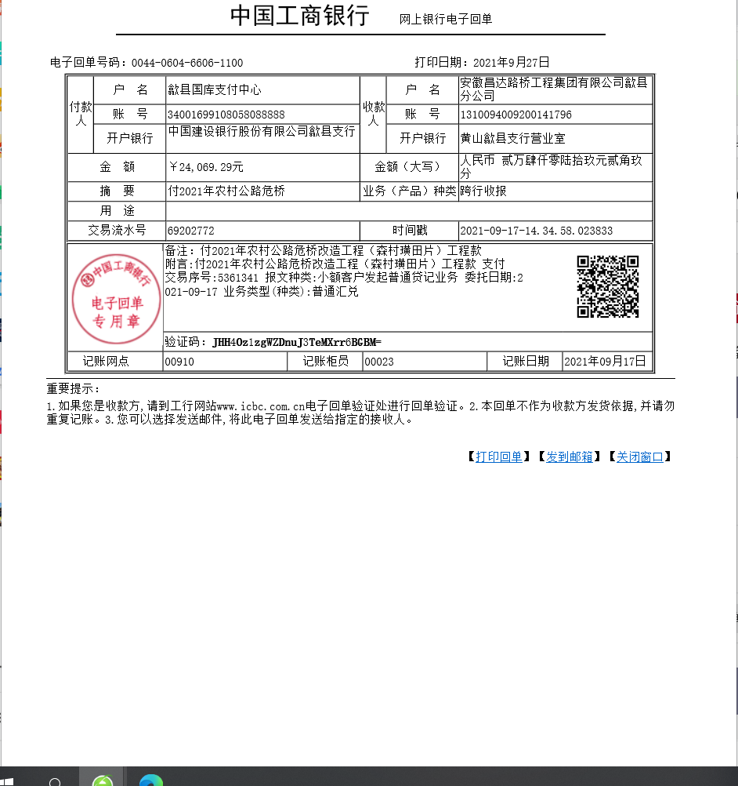
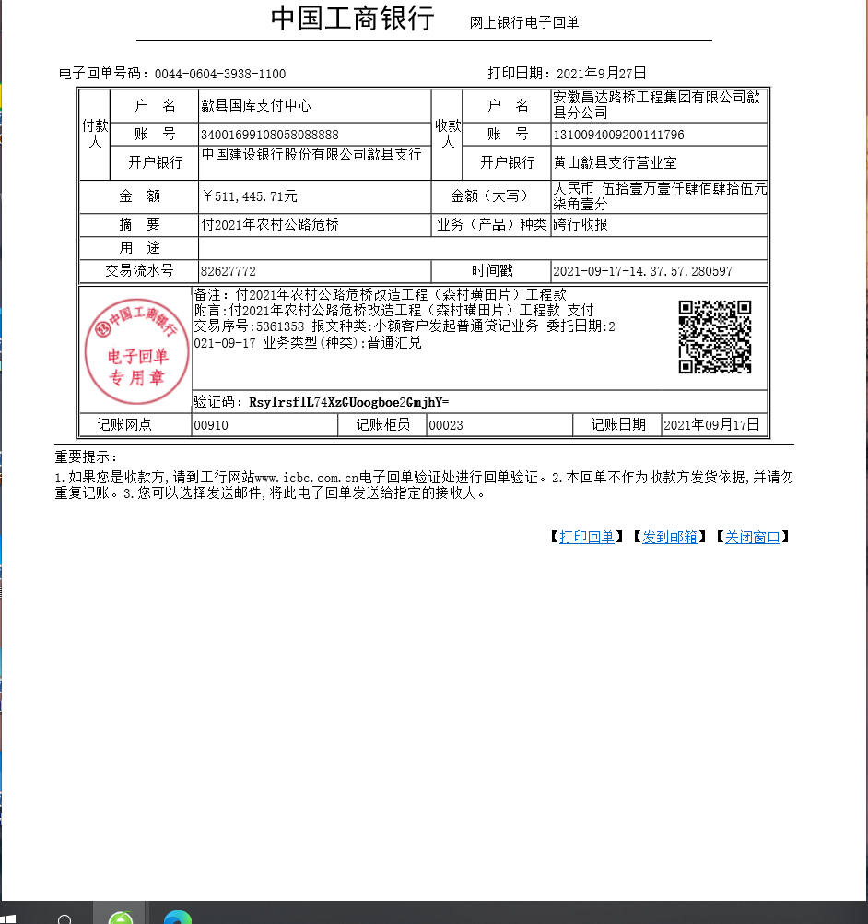
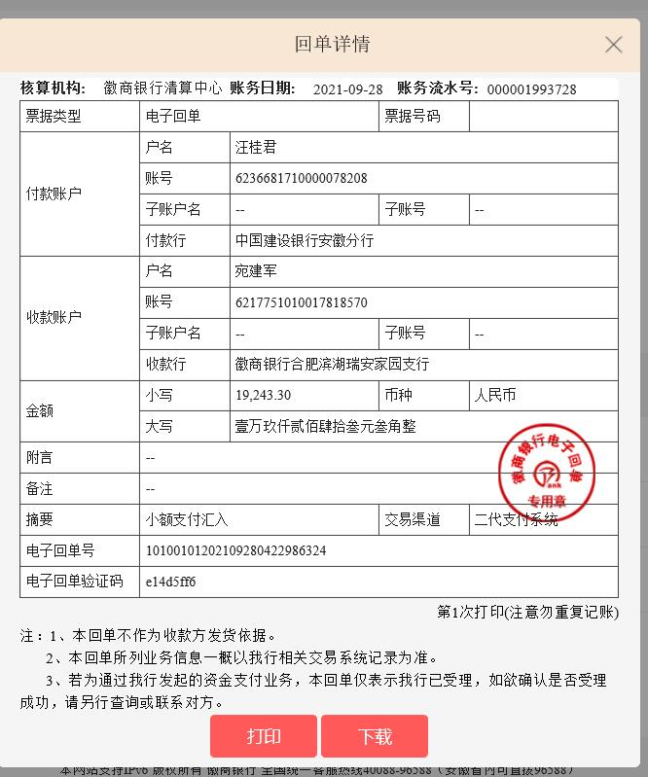
工程款支付证书
工程名称 |  | 歙县2021年森村璜田片农村公路危桥加固改造工程 |  |  |  |  | 建设单位 |  |  |  |  |  |  | ERP编号 |  | 13731 | 档案编号
合同金额 |  | 1,785,053.18 |  |  | 中标时间 | 2021.4.25 | 已提供工程资料 |  |  |  |  |  |  | 保存地址 |  | 合肥 | 责任单位 |  | 东部大区
决算金额 |  |  |  |  | 决算时间 |  | 项目部印章 |  | 无 |  |  |  |  | 施工人 |  | 东部大区施迎东18756595977 | 区域责任人 | 施迎东 | 省办负责人 | 施迎东
序号 | 经营填写 |  |  |  |  | 工程填写 | 经营填写 |  |  | 财务填写 |  | 经营、工程、质安填写 |  | 区域负责人 |  | 申请部门填写财务核对 |  |  | 本次支付 金额 | 剩余款项
 | 到款情况 |  |  |  |  |  | 暂列金 |  |  | 代缴税金 |  | 其他扣款 |  | 预留款 |  | 成本票
 | 日期 | 工程款金额 | 周转金金额 | 到款银行 | 到款账户 | 完成进度 | 比例 | 金额 | 备注 | 金额 | 备注 | 金额 | 备注 | 金额 | 备注 | 供货单位 | 合同额 | 成本票额
1 | 2021-02-03 |  | 278600.00 | 徽行包河工业园支行 | 5206 7432 3131 0000 02 |  |  |  |  |  |  |  | 转账费下次扣 |  |  | 农民工工资保证金 |  |  | 100,000.00 | 已付
 |  |  |  |  |  |  |  |  |  |  |  |  |  |  |  | 黄山市公共资源交易中心歙县分中心-履约保证金 开户行：安徽歙县农村商业银行新区支行 账号：2000 0302 0249 1030 0000 018 |  |  | 178,600.00
2 | 2021-05-21 |  | 4463.00 | 徽行包河工业园支行 | 5206 7432 3131 0000 02 |  |  |  |  |  |  |  | 转账费下次扣 |  |  | 新华人寿保险股份有限公司黄山中心支公司-一切险 开户行：工行黄山荷花池支行 账号：1310 0913 2902 4900 137 |  |  | 4,463.00
3 | 2021-09-17 | 24069.29 |  | 歙县分公司专户 | 1310 0940 0920 0141 796 |  | 1.0% | 5,355.15 | 管理费 | 5,355.15 | 企税1% | 8,333.00 | 建造师占用费100天 |  |  | 歙县长陔学良建筑机械服务中心-水泥 开户行：歙县农商银行 账号：2001 0011 4283 6660 0000 014 | 272,250.00 |  | 272,250.00
 |  | 511445.71 |  | 歙县分公司专户 | 1310 0940 0920 0141 796 |  |  | -5,355.15 |  | -5,355.15 |  | 200.00 | 补扣转账费 |  |  | 安徽徽君置业有限公司-劳务 开户行：徽商银行歙县支行 账号：2250 0372 8391 0000 02 | 535,516.00 |  | 200,000.00
 |  |  |  |  |  |  |  |  |  |  |  | -8,533.00 | 已转公司

合计 |  | 535515 | 283063.00 |  |  |  | - | 0.00 |  | 0.00 |  | 0.00 | - | 0.00 | - | - |  |  | 755,313.00 | 63265.00
本次结算、支付明细 |  | 应支付金额 |  |  | 472250.00 |  | 本次支付金额 |  |  |  |  |  | 小写 | 472,250.00
 |  | 已支付金额 |  |  | 0.00 |  |  |  |  |  |  |  | 大写 | RMB472250

2-1
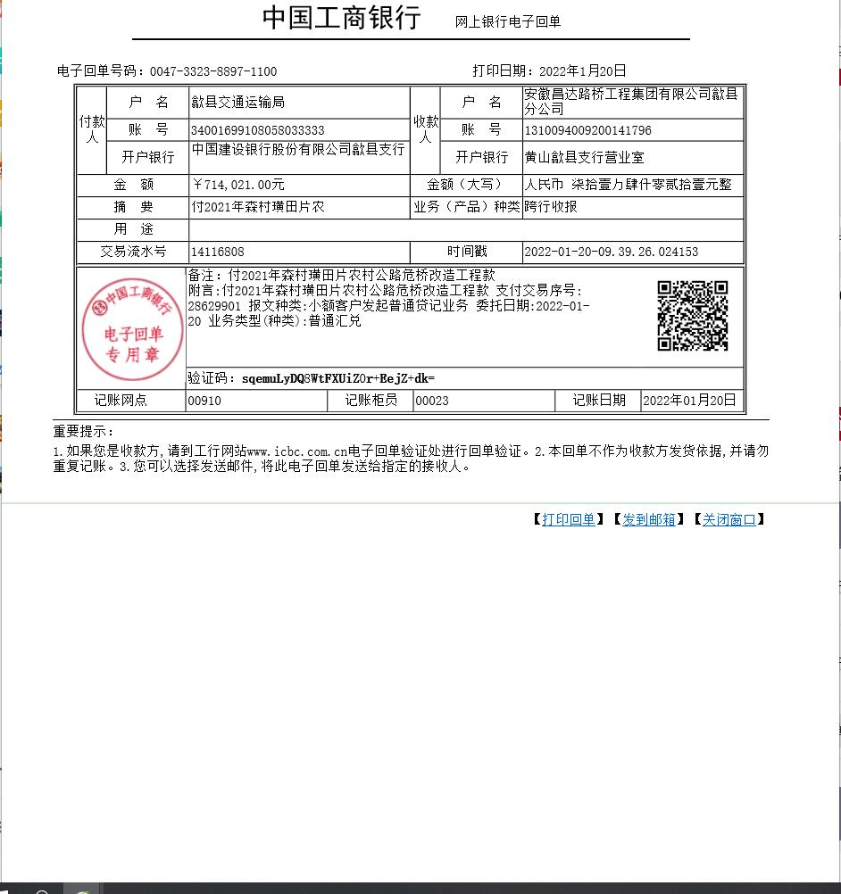
工程款支付证书
工程名称 |  | 歙县2021年森村璜田片农村公路危桥加固改造工程 |  |  |  |  | 建设单位 |  |  |  |  |  |  | ERP编号 |  | 13731 | 档案编号
合同金额 |  | 1,785,053.18 |  |  | 中标时间 | 2021.4.25 | 已提供工程资料 |  |  |  |  |  |  | 保存地址 |  | 合肥 | 责任单位 |  | 东部大区
决算金额 |  | 1,855,022.00 |  |  | 决算时间 |  | 项目部印章 |  | 无 |  |  |  |  | 施工人 |  | 东部大区施迎东18756595977 | 区域责任人 | 施迎东 | 省办负责人 | 施迎东
序号 | 经营填写 |  |  |  |  | 工程填写 | 经营填写 |  |  | 财务填写 |  | 经营、工程、质安填写 |  | 区域负责人 |  | 申请部门填写财务核对 |  |  | 本次支付 金额 | 剩余款项
 | 到款情况 |  |  |  |  |  | 暂列金 |  |  | 代缴税金 |  | 其他扣款 |  | 预留款 |  | 成本票
 | 日期 | 工程款金额 | 周转金金额 | 到款银行 | 到款账户 | 完成进度 | 比例 | 金额 | 备注 | 金额 | 备注 | 金额 | 备注 | 金额 | 备注 | 供货单位 | 合同额 | 成本票额
1 | 2021-02-03 |  | 278600.00 | 徽行包河工业园支行 | 5206 7432 3131 0000 02 |  |  |  |  |  |  |  | 转账费下次扣 |  |  | 农民工工资保证金 |  |  | 100,000.00 | 已付
 |  |  |  |  |  |  |  |  |  |  |  |  |  |  |  | 黄山市公共资源交易中心歙县分中心-履约保证金 开户行：安徽歙县农村商业银行新区支行 账号：2000 0302 0249 1030 0000 018 |  |  | 178,600.00
2 | 2021-05-21 |  | 4463.00 | 徽行包河工业园支行 | 5206 7432 3131 0000 02 |  |  |  |  |  |  |  | 转账费下次扣 |  |  | 新华人寿保险股份有限公司黄山中心支公司-一切险 开户行：工行黄山荷花池支行 账号：1310 0913 2902 4900 137 |  |  | 4,463.00
3 | 2021-09-17 | 24069.29 |  | 歙县分公司专户 | 1310 0940 0920 0141 796 |  | 1.0% | 5,355.15 | 管理费 | 5,355.15 | 企税1% | 8,333.00 | 建造师占用费100天 |  |  | 歙县长陔学良建筑机械服务中心-水泥 开户行：歙县农商银行 账号：2001 0011 4283 6660 0000 014 | 272,250.00 |  | 272,250.00
 |  | 511445.71 |  | 歙县分公司专户 | 1310 0940 0920 0141 796 |  |  | -5,355.15 |  | -5,355.15 |  | 200.00 | 补扣转账费 |  |  | 安徽徽君置业有限公司-劳务 开户行：徽商银行歙县支行 账号：2250 0372 8391 0000 02 | 535,516.00 |  | 200,000.00
 |  |  |  |  |  |  |  |  |  |  |  | -8,533.00 | 已转公司
4 | 2021-10-26 |  |  |  |  |  |  |  |  |  |  |  |  |  |  | 毕海生-（歙县长陔海生建材店-挖机） 开户行：歙县农村信用社长陔支行 账号：6215 2684 0340 0004 587 | 178,512.00 |  | 63,265.00
5 | 2022-01-20 | 714,021.00 |  | 歙县分公司专户 | 1310 0940 0920 0141 796 |  | 1.0% | 7,140.21 |  | 7140.21 | 企税1% |  |  |  |  | 毕海生-（歙县长陔海生建材店-挖机） 开户行：歙县农村信用社长陔支行 账号：6215 2684 0340 0004 587 | 178,512.00 |  | 115,240.00
 |  |  |  |  |  |  |  | -7,140.21 |  | -7140.21 |  |  |  |  |  | 毕海生-（歙县长陔海生建材店-钢筋） 开户行：歙县农村信用社长陔支行 账号：6215 2684 0340 0004 587 | 196,000.00 |  | 196000.00
 |  |  |  |  |  |  |  |  |  |  |  |  |  |  |  | 歙县长陔学良建筑机械服务中心-水泥 开户行：歙县农商银行 账号：2001 0011 4283 6660 0000 014 | 77,000.00 |  | 67265.00
 |  |  |  |  |  |  |  |  |  |  |  |  |  |  |  | 安徽徽君置业有限公司-劳务 开户行：徽商银行歙县支行 账号：2250 0372 8391 0000 02 | 535,516.00 |  | 335516.00

合计 |  | 1249536 | 283063.00 |  |  |  | - | 0.00 |  | 0.00 |  | 0.00 | - | 0.00 | - | - |  |  | 1,532,599.00 | 0.00
本次结算、支付明细 |  | 应支付金额 |  |  | 714021.00 |  | 本次支付金额 |  |  |  |  |  | 小写 | 714,021.00
 |  | 已支付金额 |  |  | 0.00 |  |  |  |  |  |  |  | 大写 | RMB714021

3-1
工程款支付证书
工程名称 |  | 歙县2021年森村璜田片农村公路危桥加固改造工程 |  |  |  |  | 建设单位 |  |  |  |  |  |  | ERP编号 |  | 13731 | 档案编号
合同金额 |  | 1,785,053.18 |  |  | 中标时间 | 2021.4.25 | 已提供工程资料 |  |  |  |  |  |  | 保存地址 |  | 合肥 | 责任单位 |  | 东部大区
决算金额 |  | 1,855,022.00 |  |  | 决算时间 |  | 项目部印章 |  | 无 |  |  |  |  | 施工人 |  | 东部大区施迎东18756595977 | 区域责任人 | 施迎东 | 省办负责人 | 施迎东
序号 | 经营填写 |  |  |  |  | 工程填写 | 经营填写 |  |  | 财务填写 |  | 经营、工程、质安填写 |  | 区域负责人 |  | 申请部门填写财务核对 |  |  | 本次支付 金额 | 剩余款项
 | 到款情况 |  |  |  |  |  | 暂列金 |  |  | 代缴税金 |  | 其他扣款 |  | 预留款 |  | 成本票
 | 日期 | 工程款金额 | 周转金金额 | 到款银行 | 到款账户 | 完成进度 | 比例 | 金额 | 备注 | 金额 | 备注 | 金额 | 备注 | 金额 | 备注 | 供货单位 | 合同额 | 成本票额
1 | 2021-02-03 |  | 278600.00 | 徽行包河工业园支行 | 5206 7432 3131 0000 02 |  |  |  |  |  |  |  | 转账费下次扣 |  |  | 农民工工资保证金 |  |  | 100,000.00 | 已付
 |  |  |  |  |  |  |  |  |  |  |  |  |  |  |  | 黄山市公共资源交易中心歙县分中心-履约保证金 开户行：安徽歙县农村商业银行新区支行 账号：2000 0302 0249 1030 0000 018 |  |  | 178,600.00
2 | 2021-05-21 |  | 4463.00 | 徽行包河工业园支行 | 5206 7432 3131 0000 02 |  |  |  |  |  |  |  | 转账费下次扣 |  |  | 新华人寿保险股份有限公司黄山中心支公司-一切险 开户行：工行黄山荷花池支行 账号：1310 0913 2902 4900 137 |  |  | 4,463.00
3 | 2021-09-17 | 24069.29 |  | 歙县分公司专户 | 1310 0940 0920 0141 796 |  | 1.0% | 5,355.15 | 管理费 | 5,355.15 | 企税1% | 8,333.00 | 建造师占用费100天 |  |  | 歙县长陔学良建筑机械服务中心-水泥 开户行：歙县农商银行 账号：2001 0011 4283 6660 0000 014 | 272,250.00 |  | 272,250.00
 |  | 511445.71 |  | 歙县分公司专户 | 1310 0940 0920 0141 796 |  |  | -5,355.15 |  | -5,355.15 |  | 200.00 | 补扣转账费 |  |  | 安徽徽君置业有限公司-劳务 开户行：徽商银行歙县支行 账号：2250 0372 8391 0000 02 | 535,516.00 |  | 200,000.00
 |  |  |  |  |  |  |  |  |  |  |  | -8,533.00 | 已转公司
4 | 2021-10-26 |  |  |  |  |  |  |  |  |  |  |  |  |  |  | 毕海生-（歙县长陔海生建材店-挖机） 开户行：歙县农村信用社长陔支行 账号：6215 2684 0340 0004 587 | 178,512.00 |  | 63,265.00
5 | 2022-01-20 | 714,021.00 |  | 歙县分公司专户 | 1310 0940 0920 0141 796 |  | 1.0% | 7,140.21 |  | 7140.21 | 企税1% |  |  |  |  | 毕海生-（歙县长陔海生建材店-挖机） 开户行：歙县农村信用社长陔支行 账号：6215 2684 0340 0004 587 | 178,512.00 |  | 115,240.00
 |  |  |  |  |  |  |  | -7,140.21 |  | -7140.21 |  |  |  |  |  | 毕海生-（歙县长陔海生建材店-钢筋） 开户行：歙县农村信用社长陔支行 账号：6215 2684 0340 0004 587 | 196,000.00 |  | 196000.00
 |  |  |  |  |  |  |  |  |  |  |  |  |  |  |  | 歙县长陔学良建筑机械服务中心-水泥 开户行：歙县农商银行 账号：2001 0011 4283 6660 0000 014 | 77,000.00 |  | 67265.00
 |  |  |  |  |  |  |  |  |  |  |  |  |  |  |  | 安徽徽君置业有限公司-劳务 开户行：徽商银行歙县支行 账号：2250 0372 8391 0000 02 | 535,516.00 |  | 335516.00
6 | 2023-01-19 | 384,000.00 |  | 歙县分公司专户 | 1310 0940 0920 0141 796 |  | 1% | 6,054.86 | 剩余全部管理费 | 6,054.86 | 企税1% |  |  |  |  | 黄山市屯溪区学宸建材经营部-沙石（毕学良） 开户行：歙县农村信用社长陔支行 账号：6217788363402206969 | 460,980.00 |  | 200000.00
 |  |  |  |  |  |  |  | -6,054.86 |  | -6,054.86

合计 |  | 1633536 | 283063.00 |  |  |  | - | 0.00 |  | 0.00 |  | 0.00 | - | 0.00 | - | - |  |  | 1,732,599.00 | 184000.00
本次结算、支付明细 |  | 应支付金额 |  |  | 200000.00 |  | 本次支付金额 |  |  |  |  |  | 小写 | 200,000.00
 |  | 已支付金额 |  |  | 0.00 |  |  |  |  |  |  |  | 大写 | RMB200000
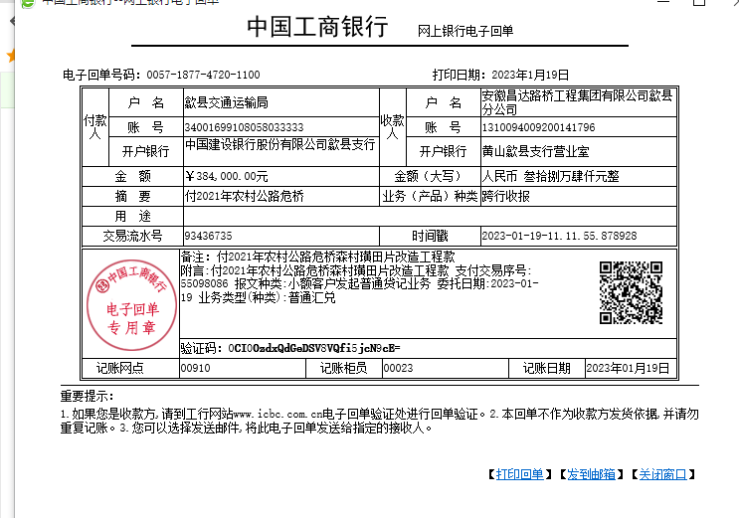

 |  |  |  |  |  |  |  |  | 18,550.22
 |  |  |  |  |  |  |  |  | 6,054.86

4-1
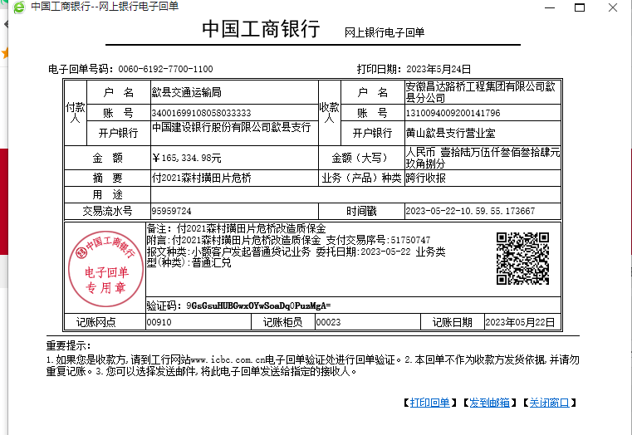
工程款支付证书
工程名称 |  | 歙县2021年森村璜田片农村公路危桥加固改造工程 |  |  |  |  | 建设单位 |  |  |  |  |  |  | ERP编号 |  | 13731 | 档案编号
合同金额 |  | 1,785,053.18 |  |  | 中标时间 | 2021.4.25 | 已提供工程资料 |  |  |  |  |  |  | 保存地址 |  | 合肥 | 责任单位 |  | 东部大区
决算金额 |  | 1,855,022.00 |  |  | 决算时间 |  | 项目部印章 |  | 无 |  |  |  |  | 施工人 |  | 东部大区施迎东18756595977 | 区域责任人 | 施迎东 | 省办负责人 | 施迎东
序号 | 经营填写 |  |  |  |  | 工程填写 | 经营填写 |  |  | 财务填写 |  | 经营、工程、质安填写 |  | 区域负责人 |  | 申请部门填写财务核对 |  |  | 本次支付 金额 | 剩余款项
 | 到款情况 |  |  |  |  |  | 暂列金 |  |  | 代缴税金 |  | 其他扣款 |  | 预留款 |  | 成本票
 | 日期 | 工程款金额 | 周转金金额 | 到款银行 | 到款账户 | 完成进度 | 比例 | 金额 | 备注 | 金额 | 备注 | 金额 | 备注 | 金额 | 备注 | 供货单位 | 合同额 | 成本票额
1 | 2021-02-03 |  | 278600.00 | 徽行包河工业园支行 | 5206 7432 3131 0000 02 |  |  |  |  |  |  |  | 转账费下次扣 |  |  | 农民工工资保证金 |  |  | 100,000.00 | 可退
 |  |  |  |  |  |  |  |  |  |  |  |  |  |  |  | 黄山市公共资源交易中心歙县分中心-履约保证金 开户行：安徽歙县农村商业银行新区支行 账号：2000 0302 0249 1030 0000 018 |  |  | 178,600.00 | 可退
2 | 2021-05-21 |  | 4463.00 | 徽行包河工业园支行 | 5206 7432 3131 0000 02 |  |  |  |  |  |  |  | 转账费下次扣 |  |  | 新华人寿保险股份有限公司黄山中心支公司-一切险 开户行：工行黄山荷花池支行 账号：1310 0913 2902 4900 137 |  |  | 4,463.00
3 | 2021-09-17 | 24069.29 |  | 歙县分公司专户 | 1310 0940 0920 0141 796 |  | 1.0% | 5,355.15 | 管理费 | 5,355.15 | 企税1% | 8,333.00 | 建造师占用费100天 |  |  | 歙县长陔学良建筑机械服务中心-水泥 开户行：歙县农商银行 账号：2001 0011 4283 6660 0000 014 | 272,250.00 |  | 272,250.00
 |  | 511445.71 |  | 歙县分公司专户 | 1310 0940 0920 0141 796 |  |  | -5,355.15 |  | -5,355.15 |  | 200.00 | 补扣转账费 |  |  | 安徽徽君置业有限公司-劳务 开户行：徽商银行歙县支行 账号：2250 0372 8391 0000 02 | 535,516.00 |  | 200,000.00
 |  |  |  |  |  |  |  |  |  |  |  | -8,533.00 | 已转公司
4 | 2021-10-26 |  |  |  |  |  |  |  |  |  |  |  |  |  |  | 毕海生-（歙县长陔海生建材店-挖机） 开户行：歙县农村信用社长陔支行 账号：6215 2684 0340 0004 587 | 178,512.00 |  | 63,265.00
5 | 2022-01-20 | 714,021.00 |  | 歙县分公司专户 | 1310 0940 0920 0141 796 |  | 1.0% | 7,140.21 |  | 7140.21 | 企税1% |  |  |  |  | 毕海生-（歙县长陔海生建材店-挖机） 开户行：歙县农村信用社长陔支行 账号：6215 2684 0340 0004 587 | 178,512.00 |  | 115,240.00
 |  |  |  |  |  |  |  | -7,140.21 |  | -7140.21 |  |  |  |  |  | 毕海生-（歙县长陔海生建材店-钢筋） 开户行：歙县农村信用社长陔支行 账号：6215 2684 0340 0004 587 | 196,000.00 |  | 196000.00
 |  |  |  |  |  |  |  |  |  |  |  |  |  |  |  | 歙县长陔学良建筑机械服务中心-水泥 开户行：歙县农商银行 账号：2001 0011 4283 6660 0000 014 | 77,000.00 |  | 67265.00
 |  |  |  |  |  |  |  |  |  |  |  |  |  |  |  | 安徽徽君置业有限公司-劳务 开户行：徽商银行歙县支行 账号：2250 0372 8391 0000 02 | 535,516.00 |  | 335516.00
6 | 2023-01-19 | 384,000.00 |  | 歙县分公司专户 | 1310 0940 0920 0141 796 |  | 1% | 6,054.86 | 剩余全部管理费 | 6,054.86 | 企税1% |  |  |  |  | 黄山市屯溪区学宸建材经营部-沙石（毕学良） 开户行：歙县农村信用社长陔支行 账号：6217788363402206969 | 460,980.00 |  | 200000.00
 |  |  |  |  |  |  |  | -6,054.86 |  | -6,054.86
7 | 2023-02-14 |  |  |  |  |  |  |  |  |  |  |  |  |  |  | 黄山市屯溪区学宸建材经营部-沙石（毕学良） 开户行：歙县农村信用社长陔支行 账号：6217788363402206969 | 460,980.00 |  | 184000.00
8 | 2023-05-24 | 165,334.98 |  | 歙县分公司专户 | 1310 0940 0920 0141 796 |  |  |  |  |  |  |  |  |  |  | 黄山市屯溪区学宸建材经营部-沙石（毕学良） 开户行：歙县农村信用社长陔支行 账号：6217788363402206969 | 460,980.00 |  | 76980.00
 |  |  |  |  |  |  |  |  |  |  |  |  |  |  |  | 歙县长陔学良建筑机械服务中心-水泥 开户行：歙县农商银行 账号：2001 0011 4283 6660 0000 014 | 77,000.00 |  | 9735.00

合计 |  | 1798870.98 | 283063.00 |  |  |  | - | 0.00 |  | 0.00 |  | 0.00 | - | 0.00 | - | - |  |  | 2,003,314.00 | 78619.98
本次结算、支付明细 |  | 应支付金额 |  |  | 86715.00 |  | 本次支付金额 |  |  |  |  |  | 小写 | 86,715.00
 |  | 已支付金额 |  |  | 0.00 |  |  |  |  |  |  |  | 大写 | RMB86715

4-2
工程款支付证书
工程名称 |  | 歙县2021年森村璜田片农村公路危桥加固改造工程 |  |  |  |  | 建设单位 |  | 歙县农村公路管理服务中心 |  |  |  |  | ERP编号 |  | 13731 | 档案编号
合同金额 |  | 1,785,053.18 |  |  | 中标时间 | 2021.4.25 | 已提供工程资料 |  | 中标通知书、施工合同、投资协议、交工证书、审计报告、终结结算承诺书 |  |  |  |  | 保存地址 |  | 合肥 | 责任单位 |  | 东部大区
决算金额 |  | 1,855,022.00 |  |  | 决算时间 |  | 项目部印章 |  | 无 |  |  |  |  | 施工人 |  | 东部大区施迎东18756595977 | 区域责任人 | 施迎东 | 省办负责人 | 施迎东
序号 | 经营填写 |  |  |  |  | 工程填写 | 经营填写 |  |  | 财务填写 |  | 经营、工程、质安填写 |  | 区域负责人 |  | 申请部门填写财务核对 |  |  | 本次支付 金额 | 剩余款项
 | 到款情况 |  |  |  |  |  | 暂列金 |  |  | 代缴税金 |  | 其他扣款 |  | 预留款 |  | 成本票
 | 日期 | 工程款金额 | 周转金金额 | 到款银行 | 到款账户 | 完成进度 | 比例 | 金额 | 备注 | 金额 | 备注 | 金额 | 备注 | 金额 | 备注 | 供货单位 | 合同额 | 成本票额
1 | 2021-02-03 |  | 278600.00 | 徽行包河工业园支行 | 5206 7432 3131 0000 02 |  |  |  |  |  |  |  | 转账费下次扣 |  |  | 农民工工资保证金 |  |  | 100,000.00 | 可退
 |  |  |  |  |  |  |  |  |  |  |  |  |  |  |  | 黄山市公共资源交易中心歙县分中心-履约保证金 开户行：安徽歙县农村商业银行新区支行 账号：2000 0302 0249 1030 0000 018 |  |  | 178,600.00 | 可退
2 | 2021-05-21 |  | 4463.00 | 徽行包河工业园支行 | 5206 7432 3131 0000 02 |  |  |  |  |  |  |  | 转账费下次扣 |  |  | 新华人寿保险股份有限公司黄山中心支公司-一切险 开户行：工行黄山荷花池支行 账号：1310 0913 2902 4900 137 |  |  | 4,463.00
3 | 2021-09-17 | 24069.29 |  | 歙县分公司专户 | 1310 0940 0920 0141 796 |  | 1.0% | 5,355.15 | 管理费 | 5,355.15 | 企税1% | 8,333.00 | 建造师占用费100天 |  |  | 歙县长陔学良建筑机械服务中心-水泥 开户行：歙县农商银行 账号：2001 0011 4283 6660 0000 014 | 272,250.00 |  | 272,250.00
 |  | 511445.71 |  | 歙县分公司专户 | 1310 0940 0920 0141 796 |  |  | -5,355.15 |  | -5,355.15 |  | 200.00 | 补扣转账费 |  |  | 安徽徽君置业有限公司-劳务 开户行：徽商银行歙县支行 账号：2250 0372 8391 0000 02 | 535,516.00 |  | 200,000.00
4 | 2021-11-04 |  | 2000.00 | 歙县分公司专户 | 1310 0940 0920 0141 796 |  |  |  |  |  |  | -8,533.00 | 已转公司
5 | 2021-10-26 |  |  |  |  |  |  |  |  |  |  |  |  |  |  | 毕海生-（歙县长陔海生建材店-挖机） 开户行：歙县农村信用社长陔支行 账号：6215 2684 0340 0004 587 | 178,512.00 |  | 63,265.00
6 | 2022-01-20 | 714,021.00 |  | 歙县分公司专户 | 1310 0940 0920 0141 796 |  | 1.0% | 7,140.21 |  | 7140.21 | 企税1% |  |  |  |  | 毕海生-（歙县长陔海生建材店-挖机） 开户行：歙县农村信用社长陔支行 账号：6215 2684 0340 0004 587 | 178,512.00 |  | 115,240.00
 |  |  |  |  |  |  |  | -7,140.21 |  | -7140.21 |  |  |  |  |  | 毕海生-（歙县长陔海生建材店-钢筋） 开户行：歙县农村信用社长陔支行 账号：6215 2684 0340 0004 587 | 196,000.00 |  | 196000.00
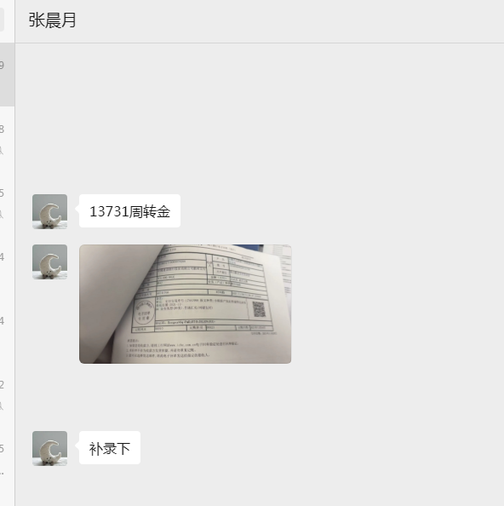
 |  |  |  |  |  |  |  |  |  |  |  |  |  |  |  | 歙县长陔学良建筑机械服务中心-水泥 开户行：歙县农商银行 账号：2001 0011 4283 6660 0000 014 | 77,000.00 |  | 67265.00
 |  |  |  |  |  |  |  |  |  |  |  |  |  |  |  | 安徽徽君置业有限公司-劳务 开户行：徽商银行歙县支行 账号：2250 0372 8391 0000 02 | 535,516.00 |  | 335516.00
7 | 2023-01-19 | 384,000.00 |  | 歙县分公司专户 | 1310 0940 0920 0141 796 |  | 1% | 6,054.86 | 剩余全部管理费 | 6,054.86 | 企税1% |  |  |  |  | 黄山市屯溪区学宸建材经营部-沙石（毕学良） 开户行：歙县农村信用社长陔支行 账号：6217788363402206969 | 460,980.00 |  | 200000.00
 |  |  |  |  |  |  |  | -6,054.86 |  | -6,054.86
8 | 2023-02-14 |  |  |  |  |  |  |  |  | 574.21 | 2025.11.13左月去歙县办理银行账户销户，发生高铁费用288元，市内交通费106.21元，出差补助180元【600*30%=180】，合计574.21元 |  |  |  |  | 黄山市屯溪区学宸建材经营部-沙石（毕学良） 开户行：歙县农村信用社长陔支行 账号：6217788363402206969 | 460,980.00 |  | 184000.00
9 | 2023-05-24 | 165,334.98 |  | 歙县分公司专户 | 1310 0940 0920 0141 796 |  |  |  |  | 50.00 | 财务代扣银行账户管理转账手续费50元 |  |  |  |  | 黄山市屯溪区学宸建材经营部-沙石（毕学良） 开户行：歙县农村信用社长陔支行 账号：6217788363402206969 | 460,980.00 |  | 76980.00
 |  |  |  |  |  |  |  |  |  | 1,328.00 | 分公司银行账户管理费（2025.4.1-2025.11.30 基本户） |  |  |  |  | 歙县长陔学良建筑机械服务中心-水泥 开户行：歙县农商银行 账号：2001 0011 4283 6660 0000 014 | 77,000.00 |  | 9735.00
10 | 2023-06-14 |  |  |  |  |  |  |  |  |  |  |  |  |  |  | 黄山区鑫晨交通设施行-护栏、标牌 开户行：太平农商行 账号：2000 0583 2539 1030 0000 147 | 50,000.00 |  | 50000.00
11 | 2023-07-03 |  | 500.00 | 歙县分公司专户 | 1310 0940 0920 0141 796 |  |  |  |  |  |  |  |  |  |  | 汪桂君-分公司人员工资 开户行：中国建设银行黄山市徽州区支行 账号：6236 6817 1000 0078 208 |  |  | 28219.00
12 | 2025-09-30 | 36,133.59 |  | 中行 | 175257190682 |  |  |  |  |  |  |  |  |  |  | 黄山市公共资源交易中心歙县分中心（退农民工保证金、履约保证金）；安徽款县农村商业银行股份有限公司新区支行；20000302024910300000018 |  |  | 278000.00
13 | 2025-11-13 | 19,516.41 | -278000.00 | 中行 | 175257190682

合计 |  | 1854520.98 | 7563.00 |  |  |  | - | 0.00 |  | 1,952.21 |  | 0.00 | - | 0.00 | - | - |  |  | 2,359,533.00 | -499401.23
本次结算、支付明细 |  | 应支付金额 |  |  | 55075.79 |  | 本次支付金额 |  |  |  |  |  | 小写 | 55,075.79
 |  | 已支付金额 |  |  | 0.00 |  |  |  |  |  |  |  | 大写 | RMB55075.79

